Sayfa1
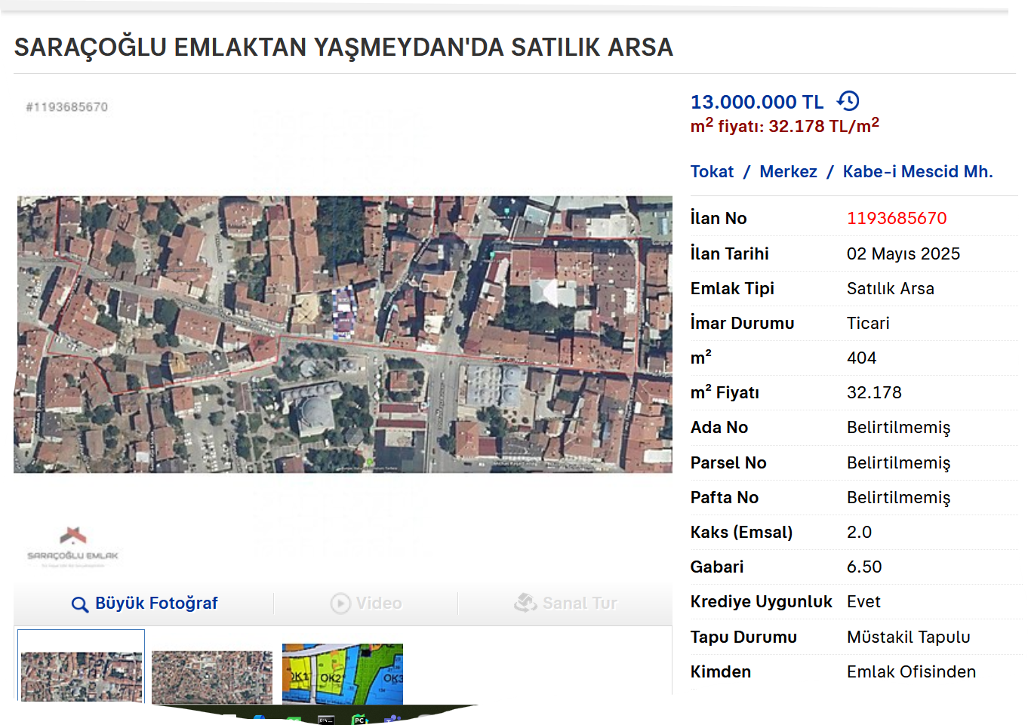
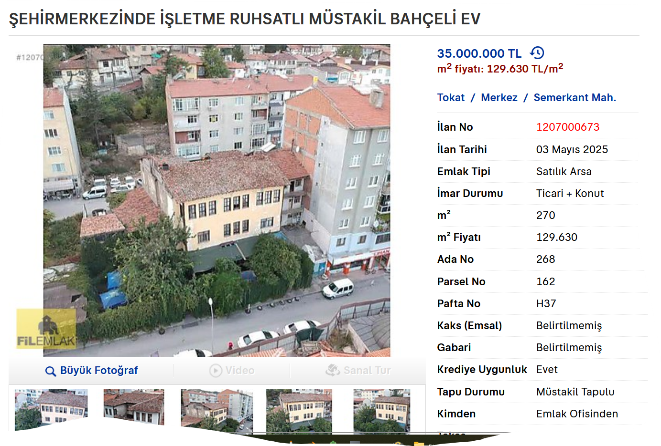
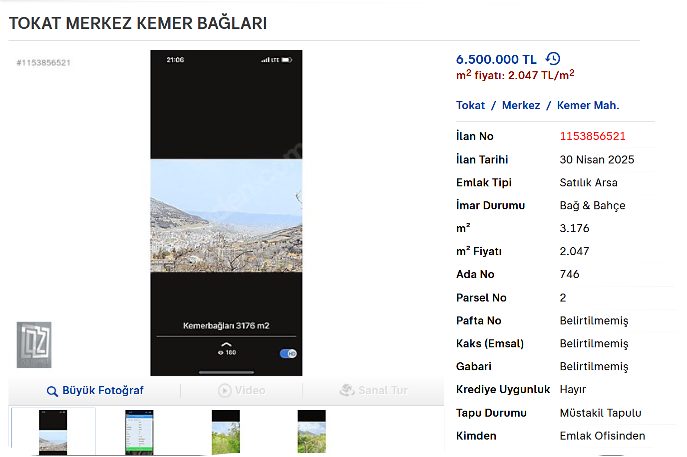
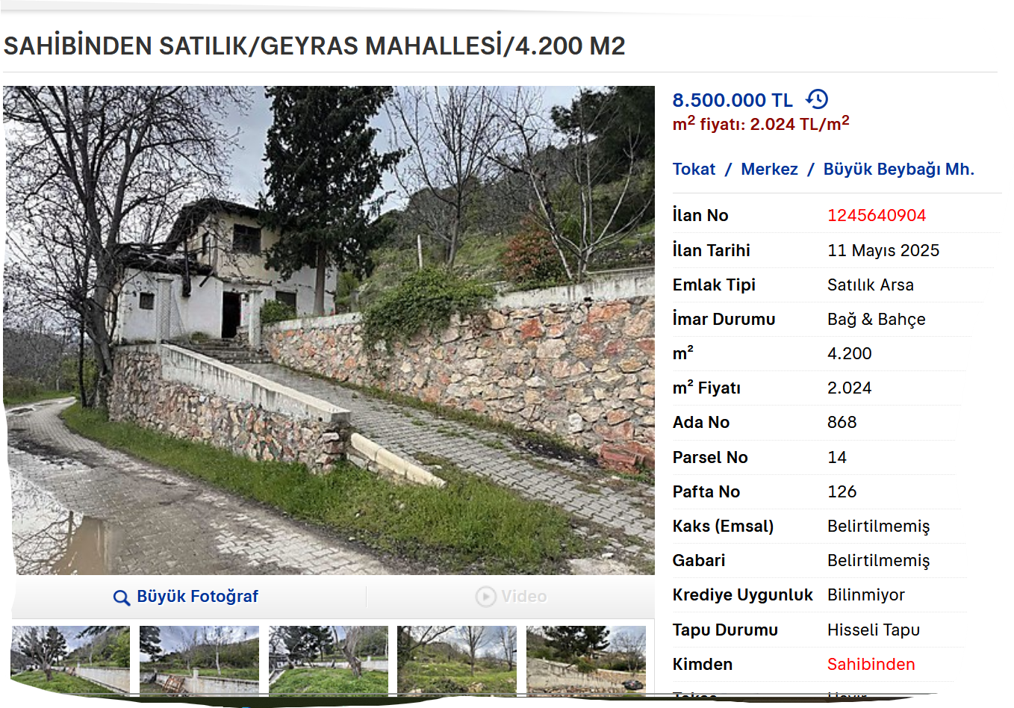
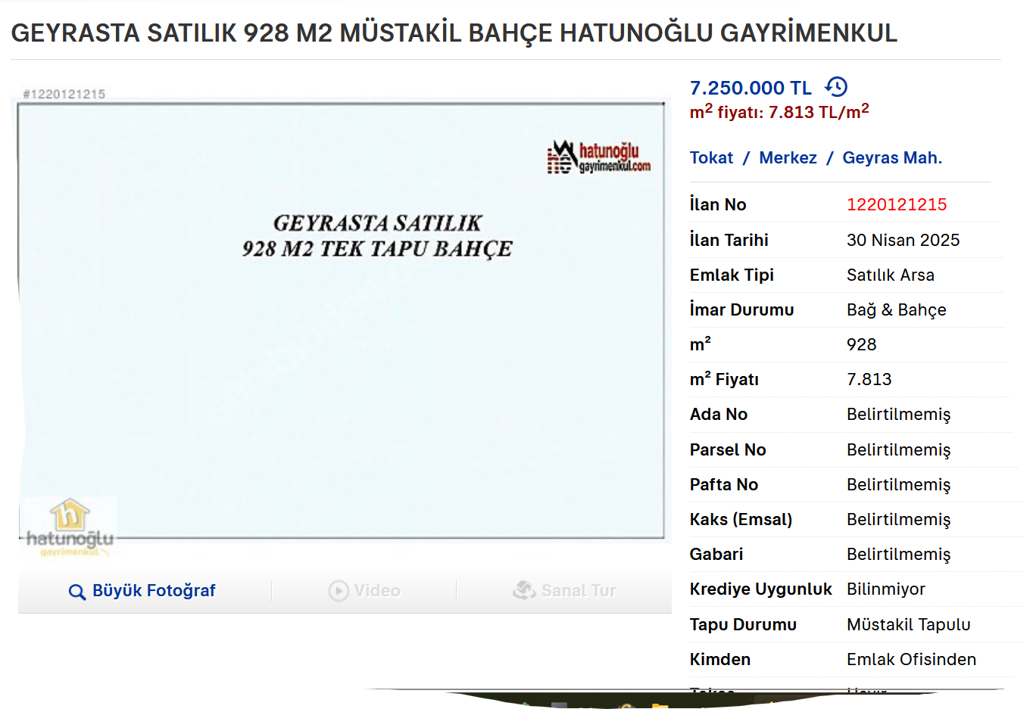
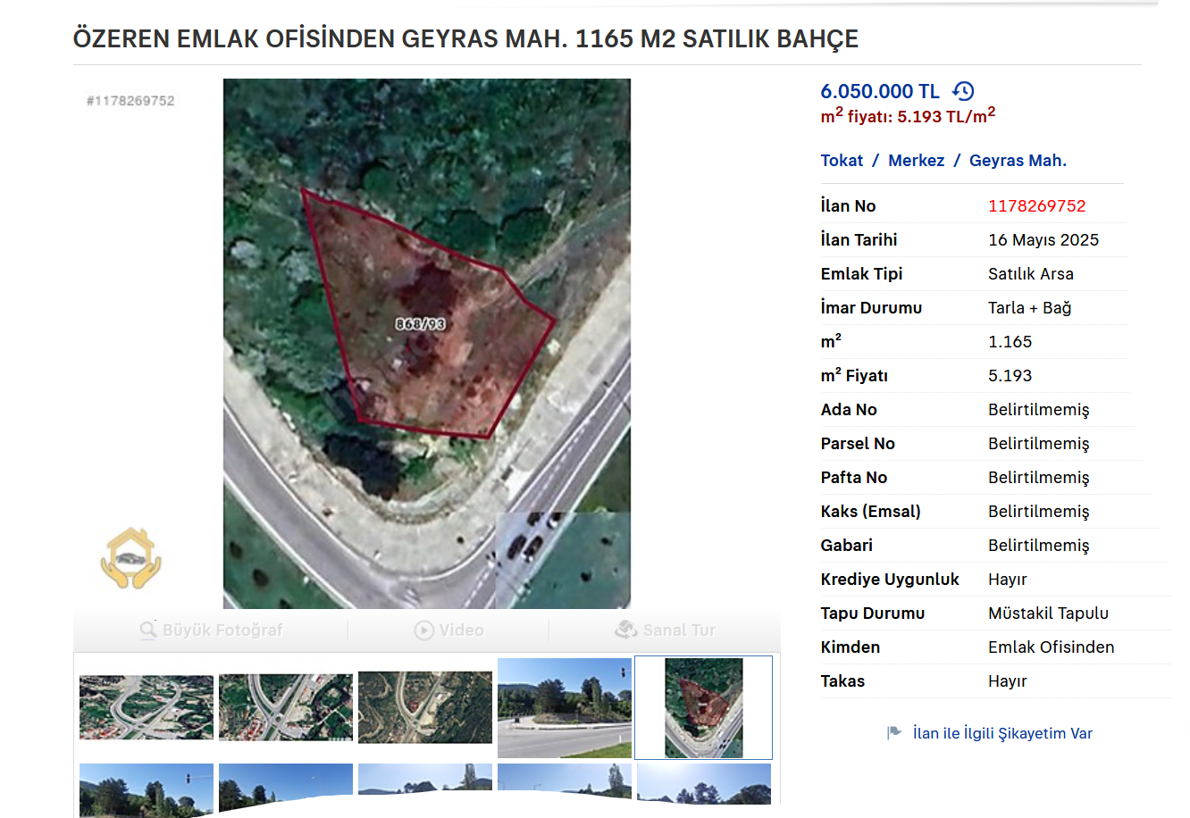
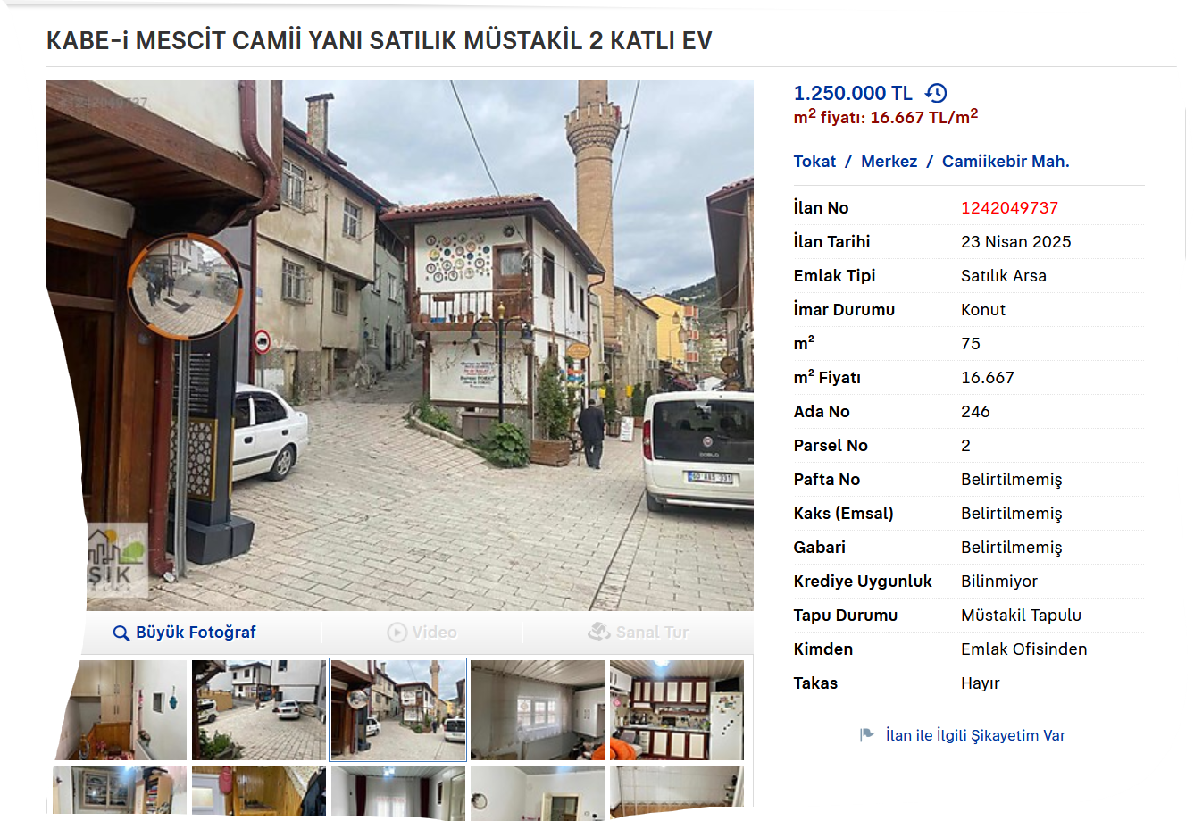
 | lise arkası

 | TAKS= Taban alanı katsayısı
 | TAKS, binanın zemine oturma (taban) alanının arsa alanına oranıdır.
 | Örneğin, arsa yüzölçümü 1.000 m², taban alanı 300 m² ise TAKS= 300/1.000= 0,30

 | KAKS= Kat alanı katsayısı
 | KAKS, toplam inşaat alanının arsa yüzölçümüne oranıdır.
 | Örneğin, KAKS değeri 1,2 ise bu arsaya inşa edilecek binanın toplam alanı 1,2 x 1.000= 1.200 m².

 | Toplam inşaat alanı= TAKS x Kat adedi x Arsa alanı
 | TİA | TAKS | KAT ADEDİ | ARSA M2
 | 2829.504 | 40% | 4 | 1768.44

 | Toplam inşaat alanı= KAKS x Arsa alanı
 | TİA | KAKS | ARSA M2
 | 2829.504 | 1.6 | 1768.44
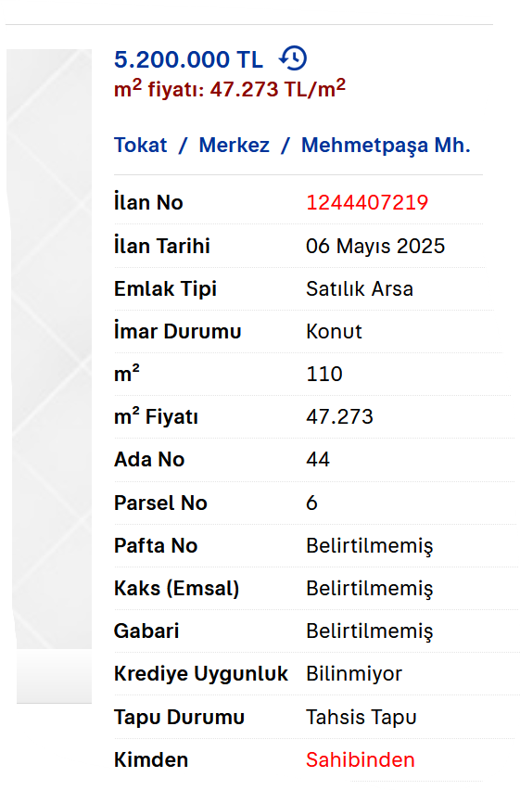
 | Kat adedi= KAKS/ TAKS
 | KAT ADEDİ | KAKS | TAKS
 | 4 | 1.6 | 40%

 | Toplam inşaat alanı= Yapı taban alanı x Kat adedi
 | TİA | TABAN | KAT ADEDİ
 | 2829.504 | 707.376 | 4

 |  |  |  | m2
 |  |  |  | 1768.44
 |  | m2 | tl/m2 | değer
müst | mehmetpaşa | 110 | 47273 | 83,599,464.12
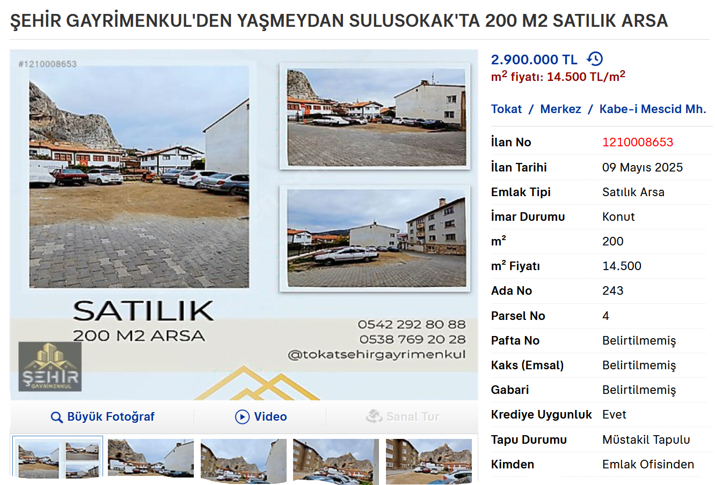
arsa | sulusokaı | 200 | 14500 | 25,642,380.00
arsa | yaşmeydan | 404 | 32178 | 56,904,862.32
eski bina | müze arkası | 270 | 129630 | 229,242,877.20
2kat | kabeimsct | 75 | 16667 | 29,474,589.48
arsa | kemer | 3176 | 2047 | 3,619,996.68
arsa | geyras | 4200 | 2024 | 3,579,322.56
arsa | geyras | 928 | 7813 | 13,816,821.72
arsa | geyras | 1168 | 5193 | 9,183,508.92

 | ortalama | 1,170.11 | 28,591.67 | 50,562,647.00

